Sheet1
论文：Dual pyramid network for salient object detection
序号 | 施引论文 | 刊物名称 | 年份 | 期刊/会议等级 | 作者1：姓名/学校/学术头衔（国内外院士、Fellow） | 作者2：姓名/学校/学术头衔（国内外院士、Fellow） | 作者3：姓名/学校/学术头衔（国内外院士、Fellow） | 作者4：姓名/学校/学术头衔（国内外院士、Fellow） | 作者5：姓名/学校/学术头衔（国内外院士、Fellow） | 作者6：姓名/学校/学术头衔（国内外院士、Fellow） | 作者7：姓名/学校/学术头衔（国内外院士、Fellow） | 文论首页截图（高清图） | 论文引用出处截图（高清图） | 论文引用描述
1 | SSA-ELM: A Hybrid Learning Model for Short-Term Traffic Flow Forecasting | MATHEMATICS | 2024 | JCR 一区 | 王飞，汕头大学。 | 梁银禧,汕头大学 | 林智哲,海南大学 | 周景林，复旦大学，IEEE Fellow | 周腾，海南大学，IEEE Fellow |  |  |  |  | 网络的所有参数需要在训练期间通过基于经验和风险最小化原则的慢速梯度下降算法进行迭代优化[22,23]。
2 | PaIaNet: position-aware and identification-aware network for low-light salient object detection | INTERNATIONAL JOURNAL OF MACHINE LEARNING AND CYBERNETICS | 2023 | JCR 二区 | 岳慧慧,天津大学 | 郭继昌，天津大学，中国工程院院士 | 尹相军，天津大学。 | 张毅,天津大学, 天津大学电气自动化与信息工程学院的教授，同时担任天津大学电气自动化与信息工程学院副院长。他还是 IEEE Fellow | 郑思达,天津大学, 天津大学教授，IEEE Fellow |  |  | 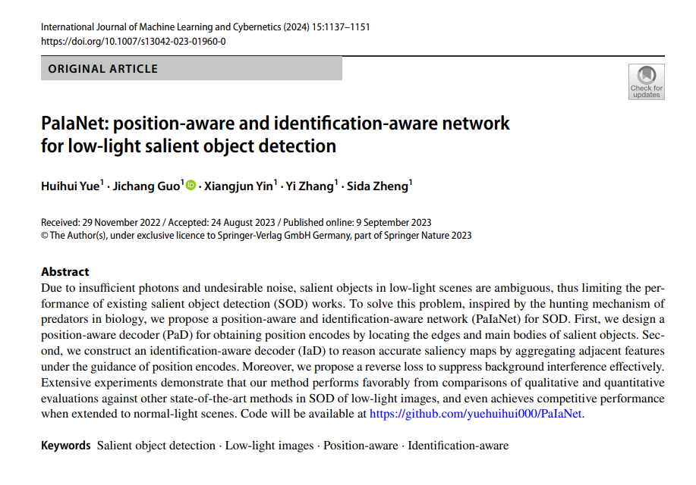 |  | 我们将我们的PaIaNet性能与广泛使用的显著性目标检测框架进行了比较：SAMNet[5]、R3Net[2]、PoolNet[3]、MINet[22]、DPNet[42]、PFSNet[26]、AADF-Net[24]、BBRF[43]和ENLF[8]。
3 | Multi-scale organs image segmentation method improved by squeeze-and-attention based on partially supervised learning | INTERNATIONAL JOURNAL OF COMPUTER ASSISTED RADIOLOGY AND SURGERY | 2022 | JCR 三区 | 毛洪东，上海应用技术大学。 | 曹国刚,上海应用技术大学 | 张舒，上海应用技术大学。 | 刘顺坤,上海应用技术大学, 上海应用技术大学香料香精技术与工程学院院长，同时担任中国香料香精化妆品工业协会副理事长、中国食品科学技术学会常务理事、中国食品科学技术学会食品添加剂分会副理事长、中国食品添加剂和配料协会常务理事、中国食品科学技术学会果蔬加工分会副理事长、中国食品科学技术学会食品营养与健康分会副理事长、中国食品科学技术学会食品风味分会副理事长、中国食品科学技术学会食品营养与健康分会副理事长、中国食品科学技术学会食品营养与健康分会副理事长、中国食品科学技术学会食品营养与健康分会副理事长、中国食品科学技术学会食品营养与健康分会副理事长、中国食品科学技术学会食品营养与健康分会副理事长、中国食品科学技术学会食品营养与健康分会副理事长、中国食品科学技术学会食品营养与健康分会副理事长、中国食品科学技术学会食品营养与健康分会副理事长、中国食品科学技术学会食品营养与健康分会副理事长、中国食品科学技术学会食品营养与健康分会副理事长、中国食品科学技术学会食品营养与健康分会副理事长、中国食品科学技术学会食品营养与健康分会副理事长、中国食品科学技术学会食品营养与健康分会副理事长、中国食品科学技术学会食品营养与健康分会副理事长、中国食品科学技术学会食品营养与健康分会副理事长、中国食品科学技术学会食品营养与健康分会副理事长、中国食品科学技术学会食品营养与健康分会副理事长、中国食品科学技术学会食品营养与健康分会副理事长、中国食品科学技术学会食品营养与健康分会副理事长、中国食品科学技术学会食品营养与健康分会副理事长、中国食品科学技术学会食品营养与健康分会副理事长、中国食品科学技术学会食品营养与健康分会副理事长、中国食品科学技术学会食品营养与健康分会副理事长、中国食品科学技术学会食品营养与健康分会副理事长、中国食品科学技术学会食品营养与健康分会副理事长、中国食品科学技术学会食品营养与健康分会副理事长、中国食品科学技术学会食品营养与健康分会副理事长、中国食品科学技术学会食品营养与健康分会副理事长、中国食品科学技术学会食品营养与健康分会副理事长、中国食品科学技术学会食品营养与健康分会副理事长、中国食品科学技术学会食品营养与健康分会副理事长、中国食品科学技术学会食品营养与健康分会副理事长、中国食品科学技术学会食品营养与健康分会副理事长、中国食品科学技术学会食品营养与健康分会副理事长、中国食品科学技术学会食品营养与健康分会副理事长、中国食品科学技术学会食品营养与健康分会副理事长、中国食品科学技术学会食品营养与健康分会副理事长、中国食品科学技术学会食品营养与健康分会副理事长、中国食品科学技术学会食品营养与健康分会副理事长、中国食品科学技术学会食品营养与健康分会副理事长、中国食品科学技术学会食品营养与健康分会副理事长、中国食品科学技术学会食品营养与健康分会副理事长、中国食品科学技术学会食品营养与健康分会副理事长、中国食品科学技术学会食品营养与健康分会副理事长、中国食品科学技术学会食品营养与健康分会副理事长、中国食品科学技术学会食品营养与健康分会副理事长、中国食品科学技术学会食品营养与健康分会副理事长、中国食品科学技术学会食品营养与健康分会副理事长、中国食品科学技术学会食品营养与健康分会副理事长、中国食品科学技术学会食品营养与健康分会副理事长、中国食品科学技术学会食品营养与健康分会副理事长、中国食品科学技术学会食品营养与健康分会副理事长、中国食品科学技术学会食品营养与健康分会副理事长、中国食品科学技术学会食品营养与健康分会副理事长、中国食品科学技术学会食品营养与健康分会副理事长、中国食品科学技术学会食品营养与健康分会副理事长、中国食品科学技术学会食品营养与健康分会副理事长、中国食品科学技术学会食品营养与健康分会副理事长、中国食品科学技术学会食品营养与健康分会副理事长、中国食品科学技术学会食品营养与健康分会副理事长、中国食品科学技术学会食品营养与健康分会副理事长、中国食品科学技术学会食品营养与健康分会副理事长、中国食品科学技术学会食品营养与健康分会副理事长、中国食品科学技术学会食品营养与健康分会副理事长、中国食品科学技术学会食品营养与健康分会副理事长、中国食品科学技术学会食品营养与健康分会副理事长、中国食品科学技术学会食品营养与健康分会副理事长、中国食品科学技术学会食品营养与健康分会副理事长、中国食品科学技术学会食品营养与健康分会副理事长、中国食品科学技术学会食品营养与健康分会副理事长、中国食品科学技术学会食品营养与健康分会副理事长、中国食品科学技术学会食品营养与健康分会副理事长、中国食品科学技术学会食品营养与健康分会副理事长、中国食品科学技术学会食品营养与健康分会副理事长、中国食品科学技术学会食品营养与健康分会副理事长、中国食品科学技术学会食品营养与健康分会副理事 | 孔德清，上海应用技术大学。 | 李嗣丞,上海应用技术大学,无 | 彭泽宇，上海应用技术大学。 | 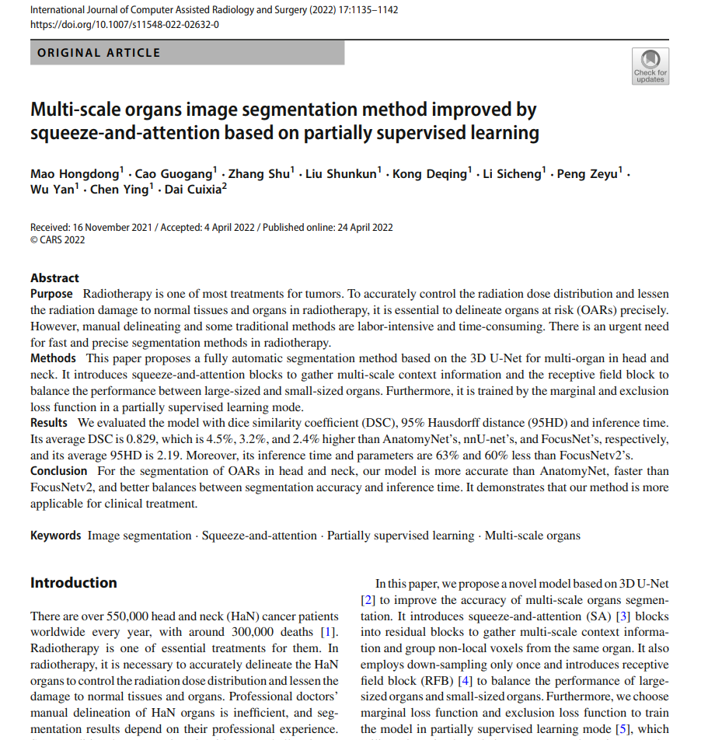 |  | 刘等人[16]利用合成磁共振（MR）来辅助训练双金字塔网络（DPN）[17]。
4 | Scale-aware attention network for weakly supervised semantic segmentation | NEUROCOMPUTING | 2022 | JCR 一区 | 曹志远, 北京师范大学 | 高玉飞,郑州大学 | 张加才，北京师范大学，北京师范大学数学科学学院教授、中国科学院院士 |  |  |  |  | 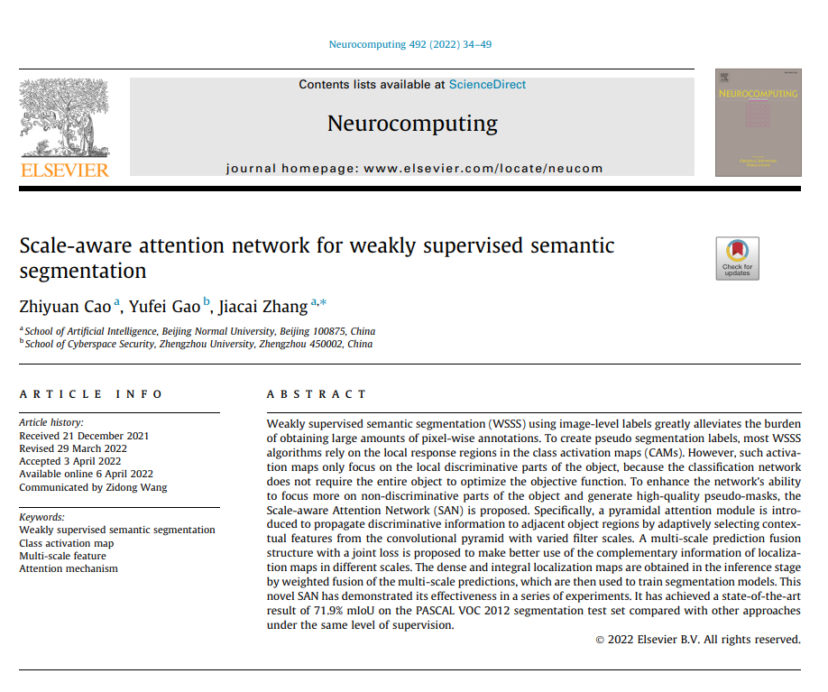 |  | 最近，各种视觉任务已经证明了它在捕捉上下文信息方面的好处，包括图像分类[33]、显著对象检测[34]、语义分割[35]等。
5 | Multistrengthening Module-Based Salient Object Detection | MATHEMATICAL PROBLEMS IN ENGINEERING | 2022 | JCR 四区 | 赵骞，云南师范大学 | 王海峰，云南师范大学，云南师范大学副校长，云南省高原湖泊重点实验室主任，中国工程院院士 | Dang Junpeng, China Southern Power Grid | 李松林，南方电网科学研究院有限责任公司。 | 常荣，南方电网科学研究院有限责任公司。 | Fang Yanbin, China Southern Power Grid | 张智,中国南方电网有限责任公司,高级工程师 |  |  | 徐等人[25]提出了一种用于显著对象检测的双金字塔网络（DPNet），通过将自注意力机制纳入基于子区域的上下文中。
6 | GSA-ELM: A hybrid learning model for short-term traffic flow forecasting | IET INTELLIGENT TRANSPORT SYSTEMS | 2021 | JCR 二区 | 崔志汉，汕头大学，汕头大学理学院院长，广东省重点实验室主任 | 黄博宇,汕头大学 | 窦浩文，汕头大学。 | 谭贯汝，汕头大学。 | 郑志强,汕头大学 | 周腾,汕头大学, 汕头大学副校长 |  |  |  | 尽管如此，网络中的所有参数都是通过基于经验风险最小化原则的慢速梯度下降算法进行迭代优化的[33, 34]。
7 | Male pelvic CT multi-organ segmentation using synthetic MRI-aided dual pyramid networks | PHYSICS IN MEDICINE AND BIOLOGY | 2021 | JCR 二区 | Lei Yang, Emory University | Wang Tonghe, Emory University | Tian Sibo, Emory University | Fu Yabo, Emory University | Patel Pretesh, Emory University | Jani Ashesh B., Emory University, | Curran Walter J., Emory University, 美国工程院院士（NAE Fellow），IEEE Fellow | 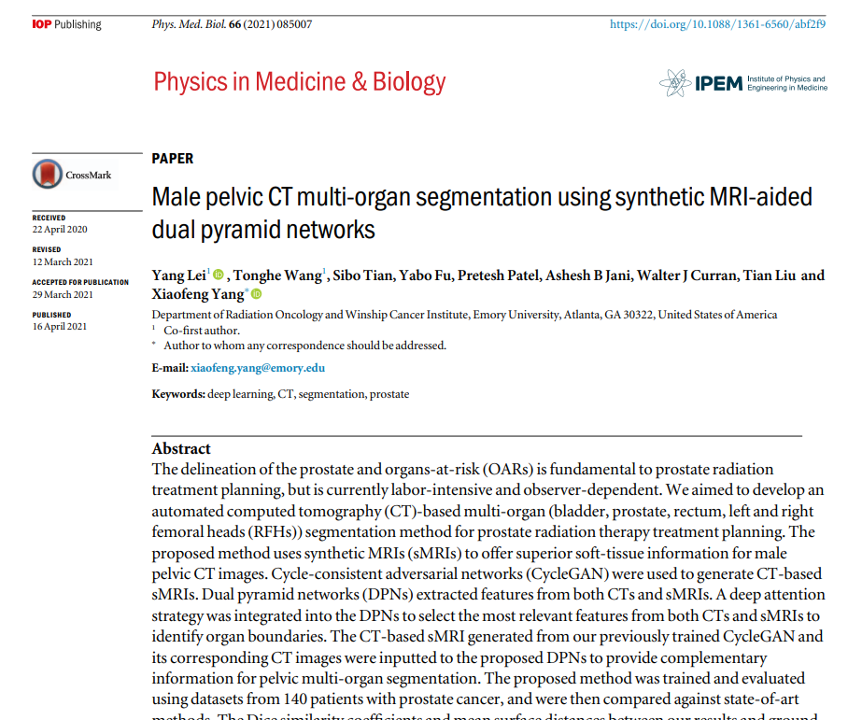 |  | 在这项研究中，我们提议通过双金字塔网络（DPNs）（徐等人，2020年）结合sMRIs提供的互补软组织信息和CTs提供的优越骨骼结构信息，自动分割前列腺放射治疗计划所需的五个关键器官。
8 | Infrared salient object detection based on global guided lightweight non-local deep features | INFRARED PHYSICS & TECHNOLOGY | 2021 | JCR 二区 | 刘赵英，北京工业大学，北京工业大学材料与制造学部教授、博士生导师，头衔包括：国家杰出青年科学基金获得者、教育部长江学者特聘教授、国家“万人计划”科技创新领军人才、国家有突出贡献中青年专家、享受国务院政府特殊津贴专家、英国皇家化学会会士（FRSC）、国际材料研究学会会士（FMRS）、中国材料研究学会理事、国家自然科学基金委创新研究群体负责人、北京市重点实验室主任、中国材料学会青年委员会副主任委员、国际期刊《Nanoscale》副主编。 | 张学思，北京工业大学，教授 | 姜天鹏,北京工业大学,北京工业大学教授 | 张婷,北京工业大学, 教授 | 刘波,北京工业大学,北京工业大学教授 | Waqas Muhammad, Beijing University of Technology, 暂无头衔。 | 李雨键, 桂林电子科技大学 |  |  | 注意力机制也被结合使用以增强全局上下文信息[21]。
9 | Boundary-aware pyramid attention network for detecting salient objects in RGB-D images | DIGITAL SIGNAL PROCESSING | 2021 | JCR 二区 | 周武杰，浙江科技学院。 | 陈雨臻，浙江科技学院 | 雷景生，浙江科技学院。 | 余露，浙江大学，浙江大学计算机科学与技术学院教授、浙江大学人工智能研究所所长，IEEE Fellow | 周曦，浙江农林大学，教授。 | 罗婷，宁波大学，宁波大学信息科学与工程学院教授，IEEE Fellow |  | 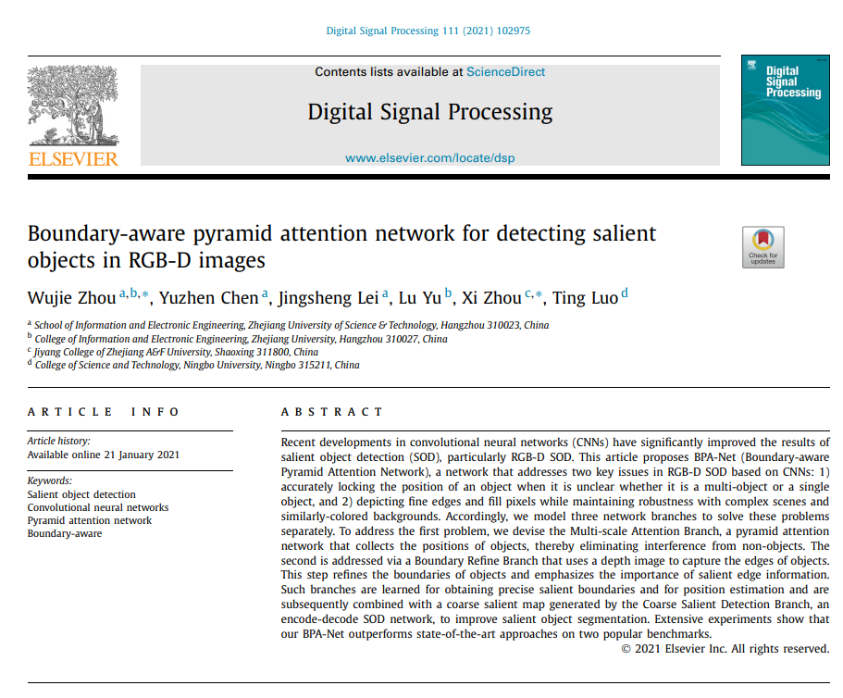 |  | 作为一种增强图像处理能力的新方法，3D信息和技术受到了极大的关注[46,47]，特别是深度信息。它已逐渐成为显著性目标检测（SOD）方法的重要组成部分，并已证明在克服RGB图像上显著性检测的有限表达能力方面是有用的。
10 | Blur detection via deep pyramid network with recurrent distinction enhanced modules | NEUROCOMPUTING | 2020 | JCR 一区 | 孙晓丽，深圳大学，深圳大学特聘教授、博士生导师，深圳大学计算机与软件学院的副院长。她还是 IEEE Fellow、ACM Fellow、IET Fellow 和 AAIA Fellow | 张秀君,深圳职业技术大学,深圳职业技术大学计算机工程系的教授,该校的学科带头人。曾获得多项荣誉和称号，包括但不限于： 1. IEEE Fellow 2. IET Fellow 3. ACM Senior Member 4. 广东省杰出青年基金获得者 5. 深圳市高层次人才 张秀君教授在计算机工程领域做出了突出贡献，获得了国内外同行的高度认可 | Xiao Mingqing, Southern Illinois University System | 徐晨，深圳大学，IEEE Fellow |  |  |  | 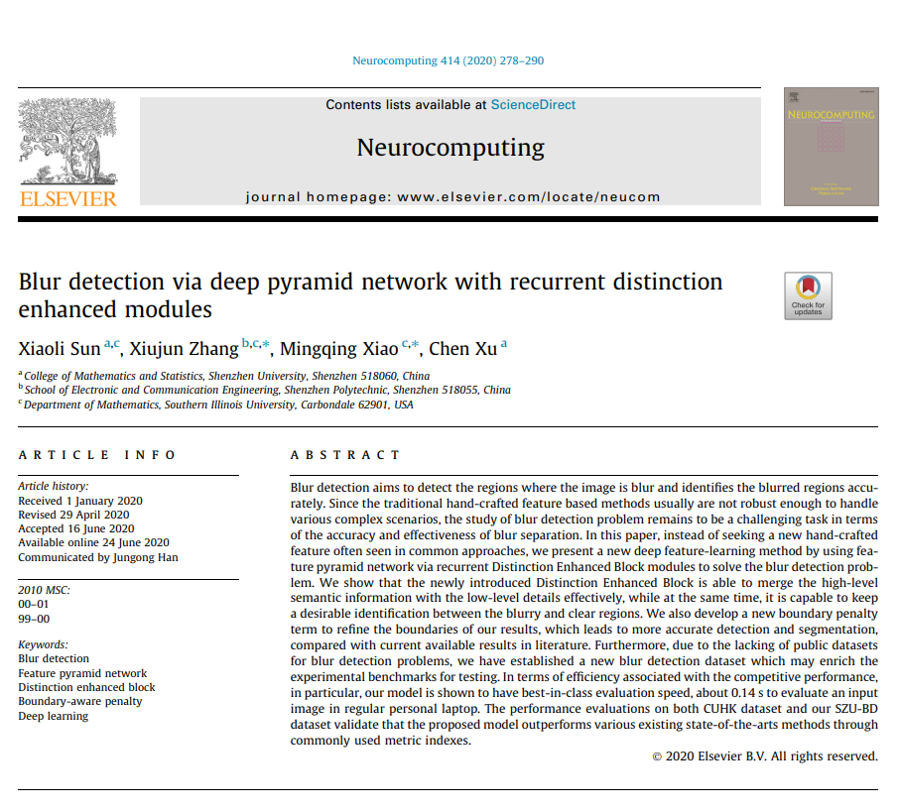 |  | 许多实际应用可以从模糊检测的努力中受益，包括图像恢复[1-3]、去焦放大[4-6]、显著对象检测[7-9]、图像去模糊[10,11]、视频运动去模糊[12,13]以及相关文献。
11 | Salient Object Detection Techniques in Computer Vision-A Survey | ENTROPY | 2020 | JCR 二区 | Gupta Ashish Kumar, Indian Institute of Information Technology Design & Manufacturing, Professor | Seal Ayan, Indian Institute of Information Technology Design & Manufacturing, Assistant Professor | Prasad Mukesh, University of Technology Sydney | Khanna Pritee, Indian Institute of Information Technology Design & Manufacturing, Assistant Professor |  |  |  |  |  | 尽管非局部网络[229,230]能够有效地模拟SOD[231]中的像素级上下文相似性，但由于巨大的计算成本，它们的使用受到了限制。

